Kĩ thuật kiểm thử
Thêm Departs

Bảng quyết định
codeId: not null
name: not null
 |  | 1 | 2 | 3 | 4
 | CodeId | null | not null | null | not null
 | Name | null | null | not null | not null
 | Rusult | FALSE | FALSE | FALSE | TRUE

Biên

codeId |  |  |  |  |  |  |  |  | Name
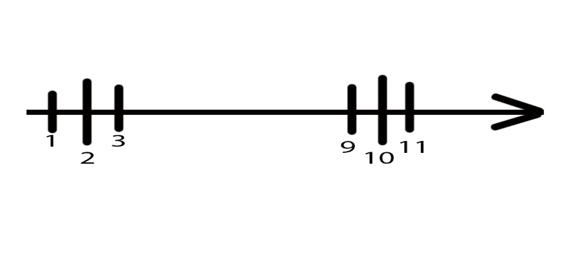
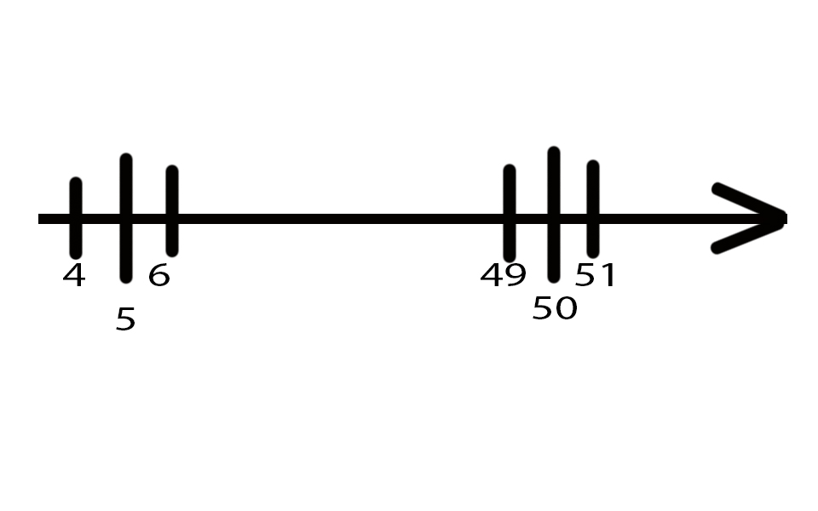

Thêm Staffs

Bảng quyết định
codeId: null, not null
name: null, not null
gender: null, not null
birthday: null, not null
photo: null, not null
email: null, not null
phone: null, not null
salary: null, not null
level: null, not null
notes: not null, null

Tổng số test case : 2*2*2*2*2*2*2*2*2=512

 | 1 | 2 | 3 | 4 | 5 | 6 | 7 | 8 | 9 | 10 | 11 | 12 | 13 | 14 | 15 | 16 | 17 | 18 | 19 | 20 | 21 | 22
CodeId | null | null | not null | not null | not null | not null | not null | not null | not null | not null | not null | not null | not null | null | null | null | null | null | null | null | null | null
Name | null | not null | null | not null | not null | not null | not null | not null | not null | not null | not null | not null | null | not null | null | null | null | null | null | null | null | null
Gender | null | not null | not null | null | not null | not null | not null | not null | not null | not null | not null | not null | null | null | not null | null | null | null | null | null | null | null
Birthday | null | not null | not null | not null | null | not null | not null | not null | not null | not null | not null | not null | null | null | null | not null | null | null | null | null | null | null
Photo | null | not null | not null | not null | not null | null | not null | not null | not null | not null | not null | not null | null | null | null | null | not null | null | null | null | null | null
Email | null | not null | not null | not null | not null | not null | null | not null | not null | not null | not null | not null | null | null | null | null | null | not null | null | null | null | null
Phone | null | not null | not null | not null | not null | not null | not null | null | not null | not null | not null | not null | null | null | null | null | null | null | not null | null | null | null
Salary | null | not null | not null | not null | not null | not null | not null | not null | null | not null | not null | not null | null | null | null | null | null | null | null | not null | null | null
Level | null | not null | not null | not null | not null | not null | not null | not null | not null | null | not null | not null | null | null | null | null | null | null | null | null | not null | null
Notes | null | not null | not null | not null | not null | not null | not null | not null | not null | not null | null | not null | null | null | null | null | null | null | null | null | null | not null
Notes | FALSE | FALSE | FALSE | FALSE | FALSE | FALSE | FALSE | FALSE | FALSE | FALSE | FALSE | TRUE | FALSE | FALSE | FALSE | FALSE | FALSE | FALSE | FALSE | FALSE | FALSE | FALSE

Biên

codeID
 |  |  |  |  |  |  |  | name


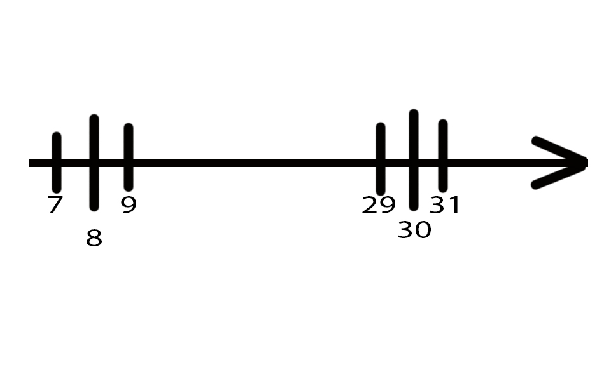
email
 |  |  |  |  |  |  |  | Phone
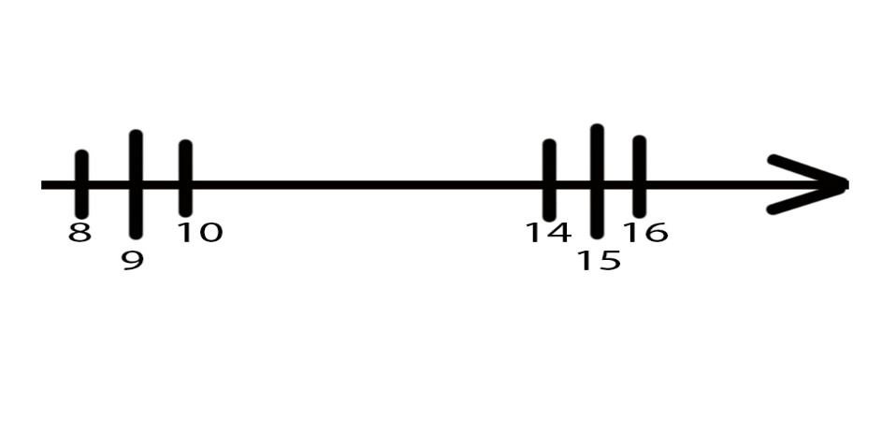

Salary |  |  |  |  |  |  |  | note
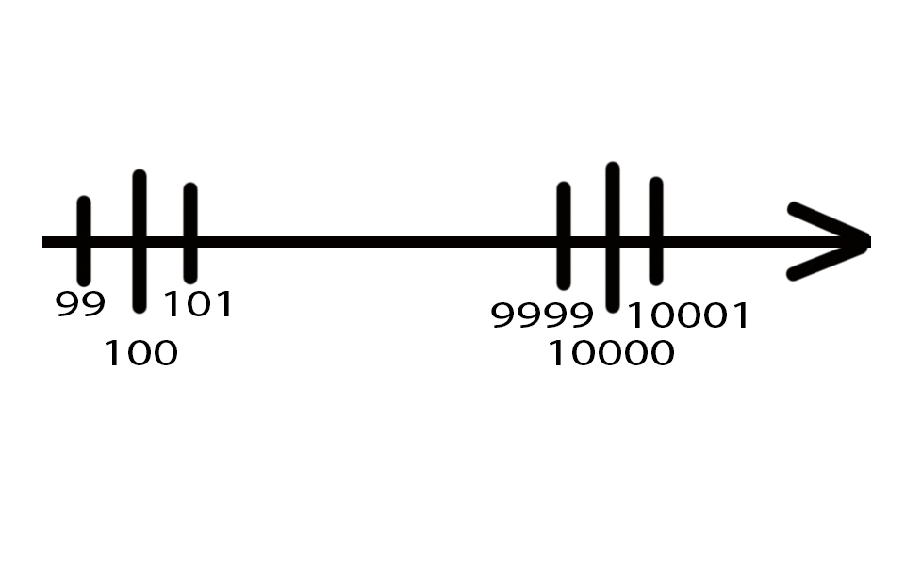
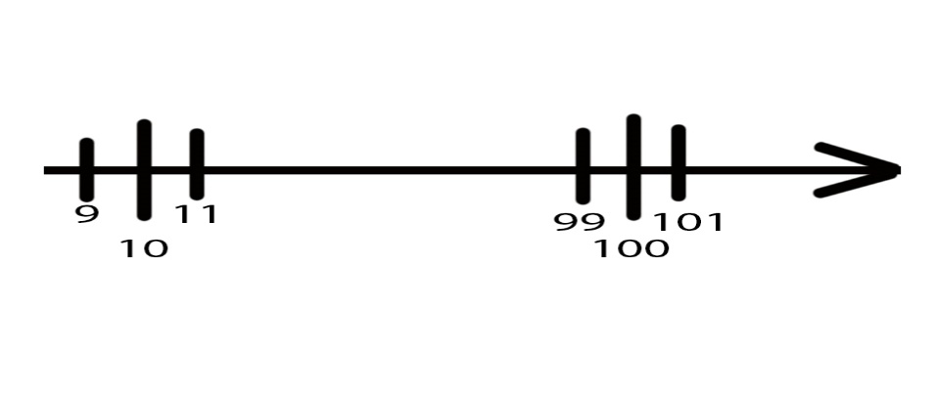

Miền tương đương
Birthday: kí tự chữ = false, kí tự đặc biệt = false, sai dữ liệu ngày tháng = false
Email: Sai định dạng email = false
Phone: kí tự chữ = false, kí tự đặc biệt = false
Salary: kí tự chữ = false, kí tự đặc biệt = false

